关系图
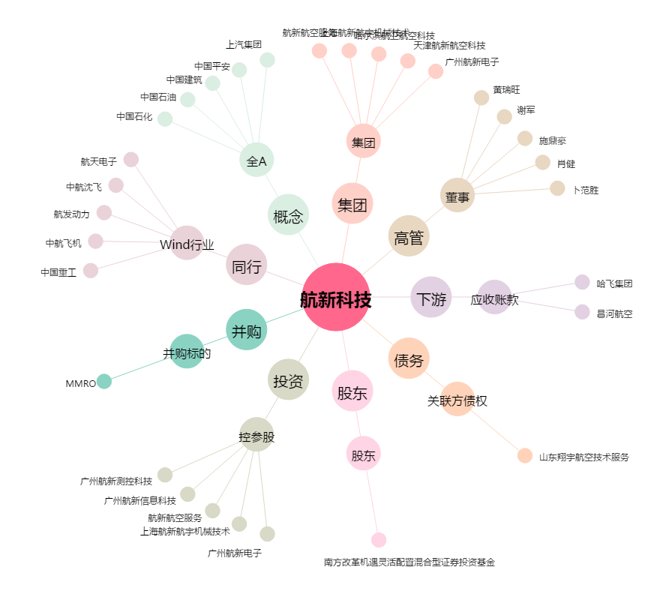
航新科技[300424.SZ] - 关系概览图

